2018_07_data
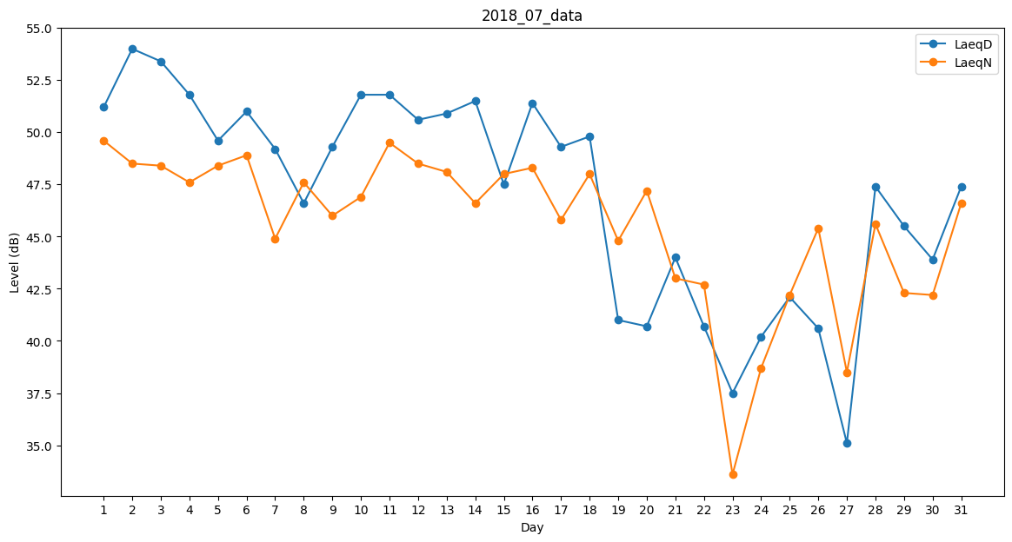
Day | LaeqD | LaeqN
1 | 51.2 | 49.6
2 | 54 | 48.5
3 | 53.4 | 48.4
4 | 51.8 | 47.6
5 | 49.6 | 48.4
6 | 51 | 48.9
7 | 49.2 | 44.9
8 | 46.6 | 47.6
9 | 49.3 | 46
10 | 51.8 | 46.9
11 | 51.8 | 49.5
12 | 50.6 | 48.5
13 | 50.9 | 48.1
14 | 51.5 | 46.6
15 | 47.5 | 48
16 | 51.4 | 48.3
17 | 49.3 | 45.8
18 | 49.8 | 48
19 | 41 | 44.8
20 | 40.7 | 47.2
21 | 44 | 43
22 | 40.7 | 42.7
23 | 37.5 | 33.6
24 | 40.2 | 38.7
25 | 42.1 | 42.2
26 | 40.6 | 45.4
27 | 35.1 | 38.5
28 | 47.4 | 45.6
29 | 45.5 | 42.3
30 | 43.9 | 42.2
31 | 47.4 | 46.6

